Oppskrift
BombaypoteterBombaypoteter
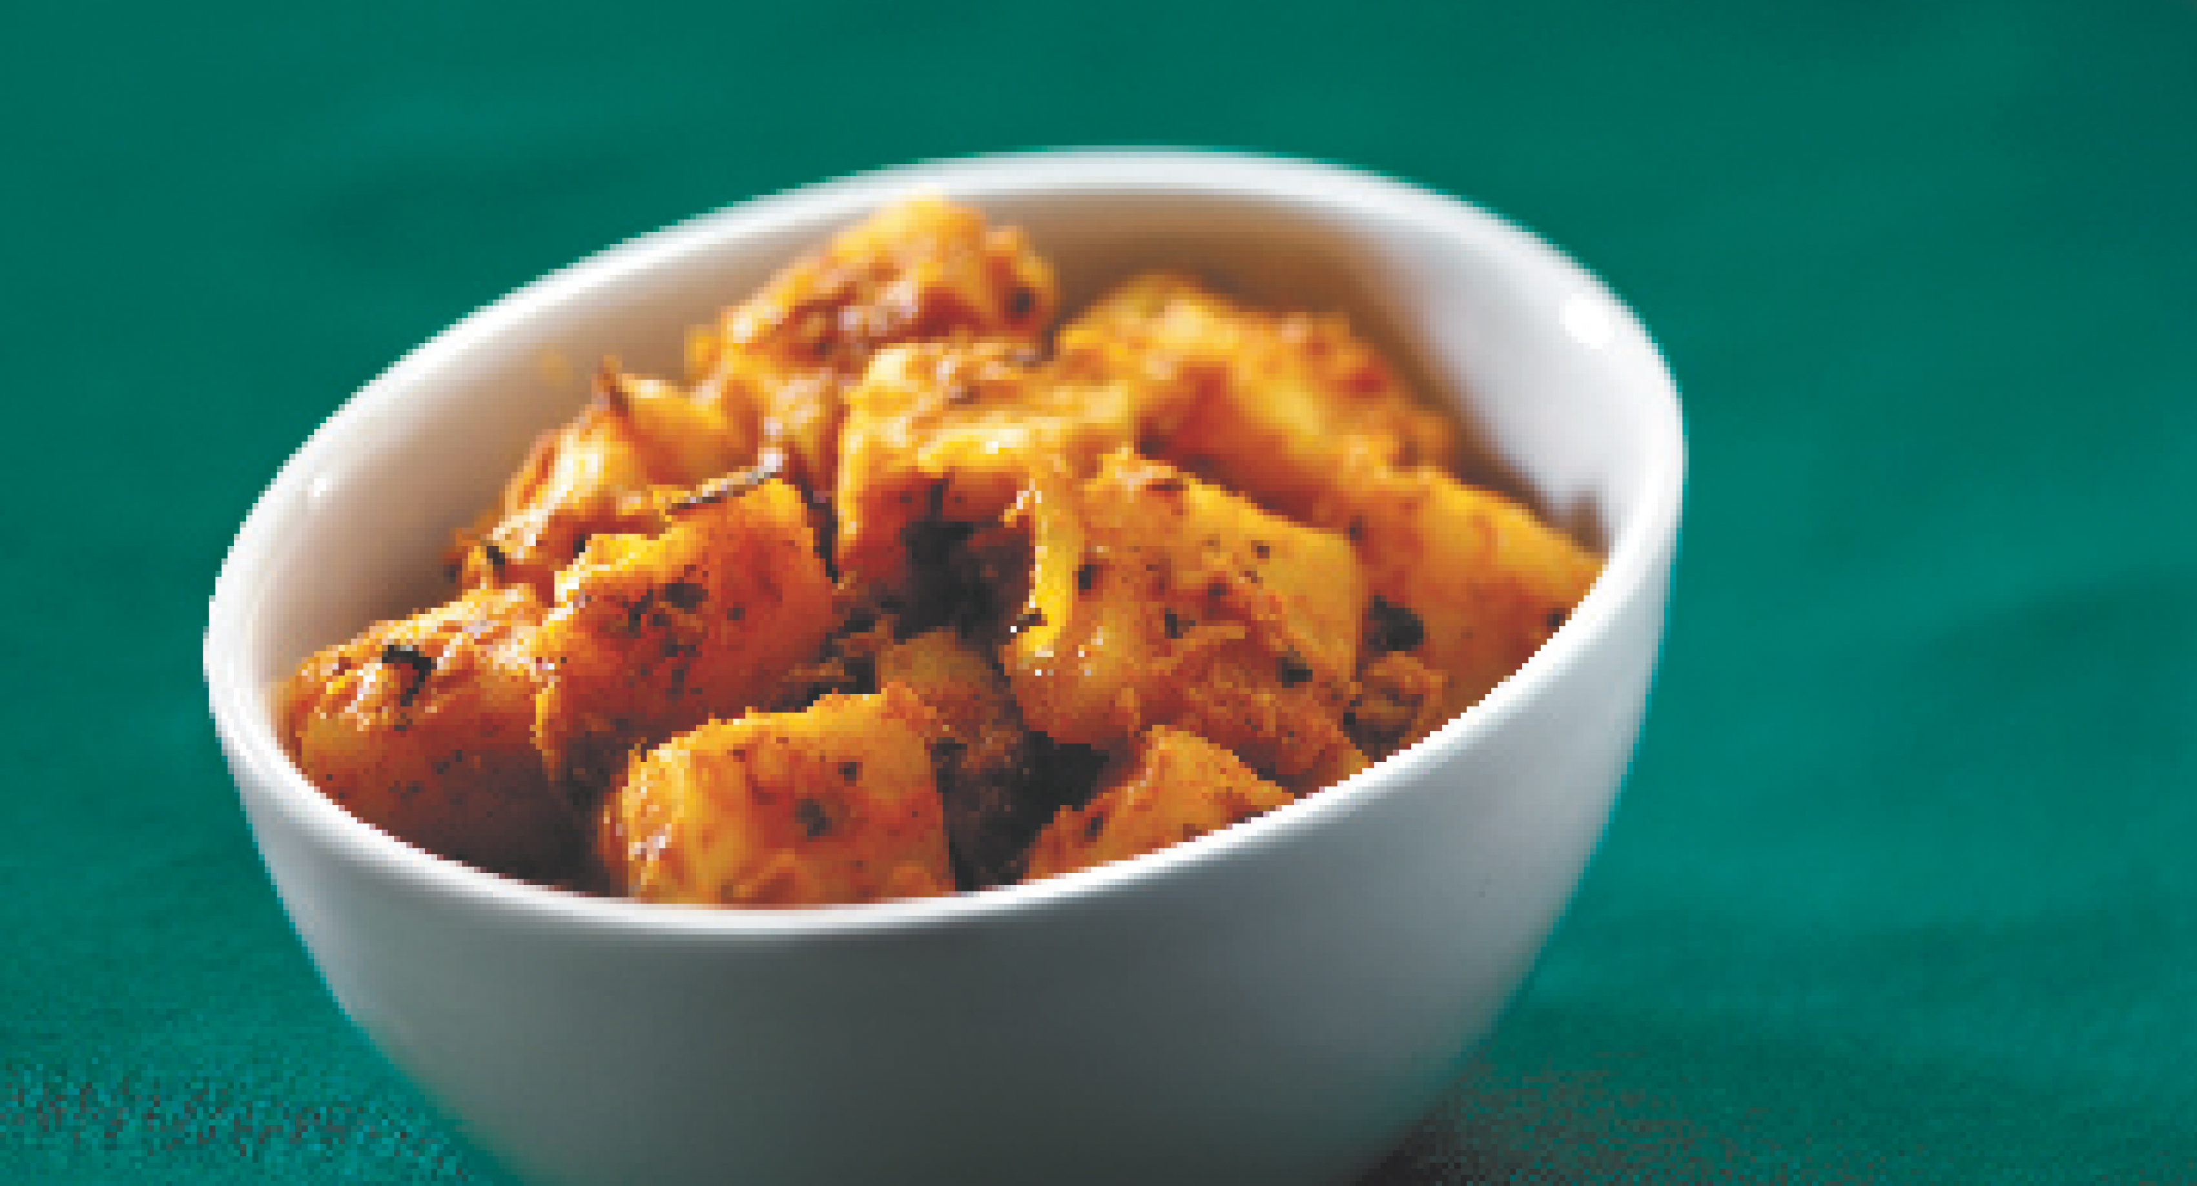

Kok poteter. Skrelles og kuttes i terninger. Varm opp oljen. Sauter løk, hvitløk og sennep i oljen, til løken er klar. Tilsett mild curry-paste, og rør den ut i løkblandingen. Tilsett de kokte potetene, og stek videre i 5 minutter, toil potetene er varme. Tilsett evt. litt vann om retten blir for tørr. Hell over pesto før servering. Toppes med persille. Kok poteter. Skrelles og kuttes i terninger. Varm opp oljen. Sauter løk, hvitløk og sennep i oljen, til løken er klar. Tilsett mild curry-paste, og rør den ut i løkblandingen. Tilsett de kokte potetene, og stek videre i 5 minutter, toil potetene er varme. Tilsett evt. litt vann om retten blir for tørr. Hell over pesto før servering. Toppes med persille.
Number of servingsNumber of servings | 1
EPDEPD | ProductProduct | Per servingPer serving |  | TotalTotal |  | QtyPerPackQtyPerPack | PackSizePackSize | PackUnitPackUnit | PackagingPackaging | ItemsItems
41996184199618 | Curry Paste Mild *(Sennep,kan inneholde spor av Nøtter,Mandler,Peanøtter)Curry Paste Mild *(Sennep,kan inneholde spor av Nøtter,Mandler,Peanøtter) | 0.005 | kgkg | 0 | kgkg | 2 | 2.3 | kgkg | 2x2.3kg2x2.3kg | 0
590836590836 | Olivenolje Olivenolje | 0.01 | ll | 0 | ll | 4 | 5 | ll | 4x5l4x5l | 0
734988734988 | Dijon Sennep *(Sennep)Dijon Sennep *(Sennep) | 0.003 | kgkg | 0 | kgkg | 6 | 1 | kgkg | 6x1kg6x1kg | 0
 | Basilikumpesto Basilikumpesto | 0.015 | kgkg | 0 | kgkg |  |  |  |  | 0
 | Hvitløk, hakket Hvitløk, hakket |  |  | 0 |  |  |  |  |  | 0
 | Løk, hakket Løk, hakket |  |  | 0 |  |  |  |  |  | 0
 | Poteter Poteter |  |  | 0 |  |  |  |  |  | 0
 | Persille, hakket Persille, hakket |  |  | 0 |  |  |  |  |  | 0

 | * Allergens* Allergens

